1-RESUMO

OBRA: REFORMA E AMPLIAÇÃO DA ESCOLA MUNICIPAL DE EDUCAÇÃO BASICA - RURAL
LOCAL: EMEB ANTONIA FELIPA DE CAMPOS MARTINS
ENDEREÇO: RUA SD, QUADRA 100, BR 163, BAIRRO JARDIM NOVO MUNDO
MUNICÍPIO: VÁRZEA GRANDE - MT
DATA BASE: SINAPI MATO GROSSO - ABRIL/2022 - COM DESONERAÇÃO - BDI - 28,24%
RESUMO
ITEM | DESCRIÇÃO / ETAPA | TOTAL
 |  | VALOR (R$) | (%)
1.0 | ADMINISTRAÇÃO DE OBRA | R$114,175.62 | 10.10%

2.0 | INSTALAÇÕES DE CANTEIRO E SERVIÇOS PRELIMINARES | R$835.16 | 0.07%

3.0 | DEMOLIÇÕES E RETIRADAS | R$14,363.25 | 1.27%

4.0 | TERRAPLENAGEM | R$7,665.87 | 0.68%

5.0 | FUNDAÇÕES | R$86,004.58 | 7.61%

6.0 | SUPERESTRUTURA | R$94,339.53 | 8.35%

7.0 | FECHAMENTO EM ALVENARIA | R$55,450.30 | 4.91%

8.0 | COBERTURA | R$133,698.97 | 11.83%

9.0 | FORRO | R$49,289.55 | 4.36%

10.0 | ESQUADRIAS | R$62,165.46 | 5.50%

11.0 | PISOS INTERNOS, EXTERNOS E CALÇAMENTOS | R$114,855.39 | 10.16%

12.0 | REVESTIMENTOS INTERNOS E EXTERNOS | R$49,452.51 | 4.38%

13.0 | GRANITOS PARA PEITORIS, SOLEIRAS, DIVISÓRIAS E BANCADAS | R$26,304.49 | 2.33%

14.0 | PINTURA INTERNA E EXTERNA | R$78,799.00 | 6.97%

15.0 | INSTALAÇÕES HIDROSSANITÁRIAS | R$107,208.58 | 9.49%

16.0 | ÁGUAS PLUVIAIS | R$12,300.20 | 1.09%

17.0 | INSTALAÇÕES ELÉTRICAS | R$49,519.93 | 4.38%

18.0 | SPDA | R$29,945.82 | 2.65%

19.0 | INSTALAÇÃO DE REDE ESTRUTURADA | R$2,104.62 | 0.19%

20.0 | SISTEMA DE PROTEÇÃO CONTRA INCÊNDIO E PÂNICO | R$1,443.75 | 0.13%

21.0 | INSTALAÇÃO DE SISTEMA DE GÁS/GLP | R$7,141.10 | 0.63%

22.0 | SERVIÇOS DIVERSOS | R$31,736.83 | 2.81%

23.0 | LIMPEZA DE OBRA | R$1,121.91 | 0.10%

VALOR TOTAL |  | R$1,129,922.42 | 100.00%

 | PEDRO HENRIQUE FRANÇA ROCHA
 | ENG.CIVIL
 | CREA-MT46214

7-ENCARGOS SOCIAIS
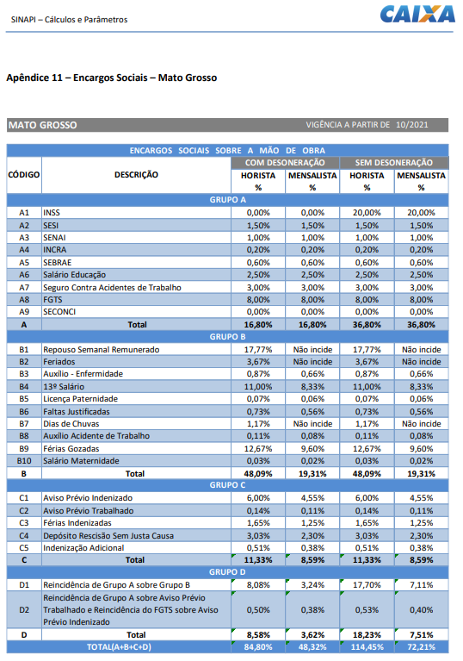

PEDRO HENRIQUE FRANÇA ROCHA
ENG.CIVIL
CREA-MT46214

